Матрица стейкхолдеров
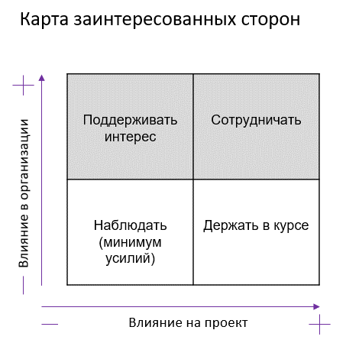
Проект: "Разработка приложения для составления отчетов по результатам внутреннего аудита"

Матрица стейкхолдеров

Стейкхолдер | Влияние на проект | Влияние в компании Заказчика | Действия по вовлечению в проект | Отношение к проекту | Меры по снижению негативного отношения и вовлечению в проект
Заказчик\Спонсор (генеральный директор) | Высокое | Высокое | Сотрудничать | Положительное
Продакт-менеджер | Высокое | Среднее | Сотрудничать | Положительное
Команда разработчиков | Высокое | Низкое | Сотрудничать | Нейтральное
Отдел ИБ | Высокое | Высокое | Сотрудничать | Нейтральное | Взаимодействие после запуска приложения.
Конечные пользователи | Высокое | Высокое | Сотрудничать | Положительное | Взаимодействие после запуска MVP, при эксплуатации приложения, последующего улучшения и расширения (кроме составления отчета для органа по сертификации).
Орган по сертификации | Среднее | Низкое | Сотрудничать | Нейтральное | Взаимодействие после расширения приложения (добавления отчетности для органа по сертификации).

